Diagrama
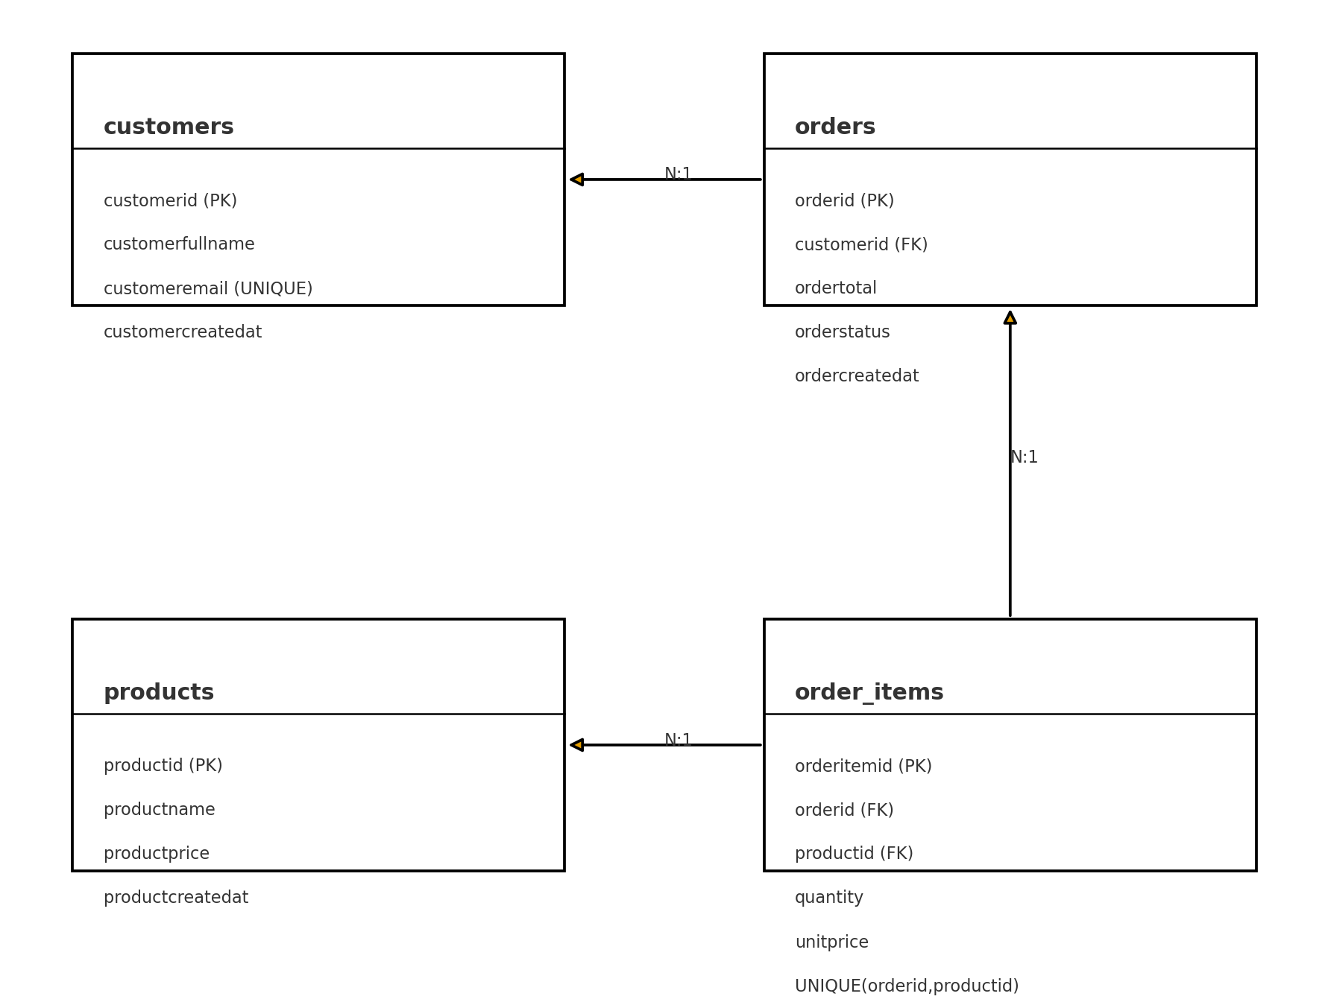
Diagrama ER — Sistema iPhone Shop

